Munka1
KPE Gyorskötő árlista 2018 03 01-től visszavonásig Terra Metal Kft 1106 Budapest Keresztúri út 170 | Nettó ár | Bruttó ár

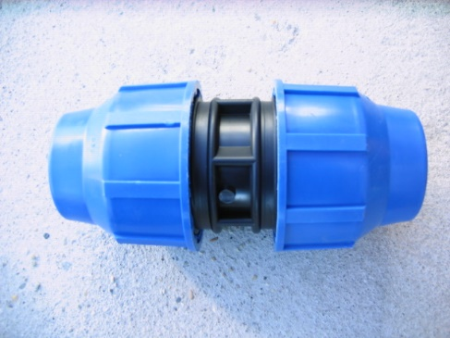
KPE gyorskötő toldó 20x20 | 285.82 | 363
KPE gyorskötő toldó 25x25 | 363.77 | 462
KPE gyorskötő toldó 32x32 | 493.7 | 627
KPE gyorskötő toldó 40x40 | 767.71 | 975
KPE gyorskötő toldó 50x50 | 1170 | 1486
KPE gyorskötő toldó 63x63 | 1521.26 | 1932
KPE gyorskötő toldó 90x90 | 4419.68 | 5613
KPE gyorskötő toldó 110x110 | 7800 | 9906
KPE gyorskötő toldó 25x20 | 325.19 | 413
KPE gyorskötő toldó 32x25 | 429.13 | 545
KPE gyorskötő toldó 40x32 | 752.75 | 956
KPE gyorskötő toldó 50x40 | 1170.07 | 1486
KPE gyorskötő toldó 63x32 | 1391.33 | 1767
KPE gyorskötő toldó 63x40 | 1468.5 | 1865

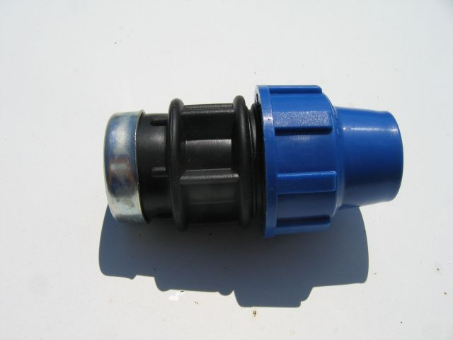
KPE gyorskötő átmenet tok-belső menet 20x1/2" | 221.25 | 281
KPE gyorskötő átmenet tok-belső menet 25x3/4" | 234.64 | 298
KPE gyorskötő átmenet tok-belső menet 32x1" | 299.21 | 380
KPE gyorskötő átmenet tok-belső menet 40x5/4" | 494.48 | 628
KPE gyorskötő átmenet tok-belső menet 50x6/4" | 650.39 | 826
KPE gyorskötő átmenet tok-belső menet 63x2" | 948.81 | 1205
KPE gyorskötő átmenet tok-belső menet 90x3" | 3250.39 | 4128
KPE gyorskötő átmenet tok-belső menet 110x4" | 5849.6 | 7429

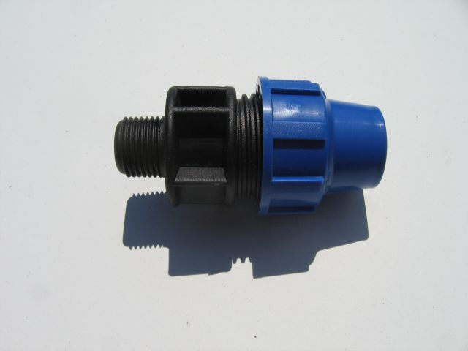
KPE gyorskötő átmenet tok-külső menet 20x1/2" | 162.2 | 206
KPE gyorskötő átmenet tok-külső menet 25x3/4" | 208.66 | 265
KPE gyorskötő átmenet tok-külső menet 32x1" | 299 | 380
KPE gyorskötő átmenet tok-külső menet 40x5/4" | 468.5 | 595
KPE gyorskötő átmenet tok-külső menet 50x6/4" | 611.02 | 776
KPE gyorskötő átmenet tok-külső menet 63x2" | 948.8 | 1205
KPE gyorskötő átmenet tok-külső menet 90x3" | 3120.47 | 3963
KPE gyorskötő átmenet tok-külső menet 110x4" | 5200.78 | 6605

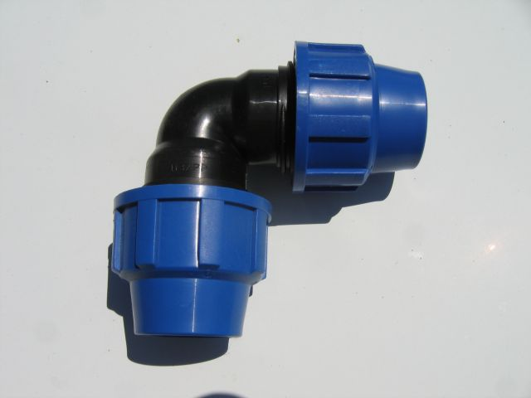
KPE gyorskötő könyök idom tok-tok 20x20 | 311.81 | 396
KPE gyorskötő könyök idom tok-tok 25x25 | 384.25 | 488
KPE gyorskötő könyök idom tok-tok 32x32 | 467.71 | 594
KPE gyorskötő könyök idom tok-tok 40x40 | 832.28 | 1057
KPE gyorskötő könyök idom tok-tok 50x50 | 1235.43 | 1569
KPE gyorskötő könyök idom tok-tok 63x63 | 1870.07 | 2375
KPE gyorskötő könyök idom tok-tok 90x90 | 5200 | 6604
KPE gyorskötő könyök idom tok-tok 110x110 | 7149.6 | 9080

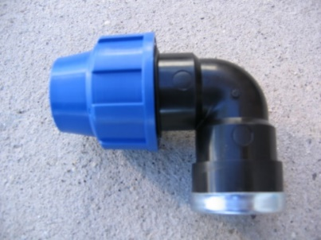
KPE gyorskötő könyök idom tok-belsőmenet 20x1/2" | 233.85 | 297
KPE gyorskötő könyök idom tok-belsőmenet 25x3/4" | 311.81 | 396
KPE gyorskötő könyök idom tok-belsőmenet 32x1" | 376.37 | 478
KPE gyorskötő könyök idom tok-belsőmenet 40x5/4" | 715.74 | 909
KPE gyorskötő könyök idom tok-belsőmenet 50x6/4" | 1091.33 | 1386
KPE gyorskötő könyök idom tok-belsőmenet 63x2" | 1625.19 | 2064
KPE gyorskötő könyök idom tok-belsőmenet 90x3" | 5524.4 | 7016
KPE gyorskötő könyök idom tok-belsőmenet 110x4" | 6825.19 | 8668

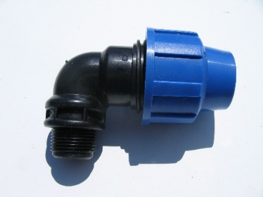
KPE gyorskötő könyök idom tok-külsőmenet 20x1/2" | 175.59 | 223
KPE gyorskötő könyök idom tok-külsőmenet 25x3/4" | 253.54 | 322
KPE gyorskötő könyök idom tok-külsőmenet 32x1" | 266.92 | 339
KPE gyorskötő könyök idom tok-külsőmenet 40x5/4" | 519.68 | 660
KPE gyorskötő könyök idom tok-külsőmenet 50x6/4" | 702.36 | 892
KPE gyorskötő könyök idom tok-külsőmenet 63x2" | 1143.3 | 1452
KPE gyorskötő könyök idom tok-külsőmenet 90x3" | 3574.8 | 4540
KPE gyorskötő könyök idom tok-külsőmenet 110x4" | 6240.15 | 7925

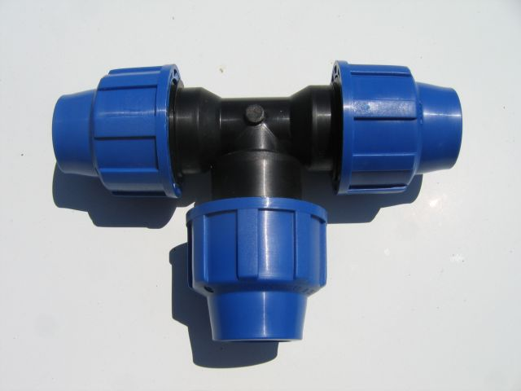
KPE gyorskötő "T" idom tok-tok-tok 20x20x20 | 389.76 | 495
KPE gyorskötő "T" idom tok-tok-tok 25x25x25 | 519.68 | 660
KPE gyorskötő "T" idom tok-tok-tok 32x32x32 | 649.6 | 825
KPE gyorskötő "T" idom tok-tok-tok 40x40x40 | 1144.09 | 1453
KPE gyorskötő "T" idom tok-tok-tok 50x50x50 | 1560.62 | 1982
KPE gyorskötő "T" idom tok-tok-tok 63x63x63 | 2574 | 3269
KPE gyorskötő "T" idom tok-tok-tok 90x90x90 | 7019.68 | 8915
KPE gyorskötő "T" idom tok-tok-tok 110x110x110 | 10400 | 13208

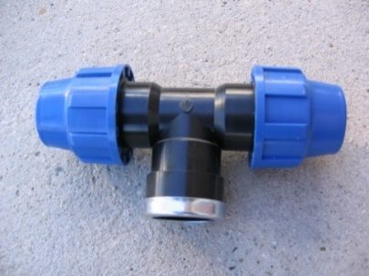
KPE gyorskötő "T" idom tok-belsőmenet-tok 20x1/2"x20 | 311.8 | 396
KPE gyorskötő "T" idom tok-belsőmenet-tok 25x3/4"x25 | 455.11 | 578
KPE gyorskötő "T" idom tok-belsőmenet-tok 32x1"x32 | 584.25 | 742
KPE gyorskötő "T" idom tok-belsőmenet-tok 40x5/4"x40 | 975.59 | 1239
KPE gyorskötő "T" idom tok-belsőmenet-tok 50x6/4"x50 | 1560.62 | 1982
KPE gyorskötő "T" idom tok-belsőmenet-tok 63x2"x63 | 3249.6 | 4127
KPE gyorskötő "T" idom tok-belsőmenet-tok 90x3"x90 | 5354.33 | 6800
KPE gyorskötő "T" idom tok-belsőmenet-tok 110x4"x110 | 10139.37 | 12877

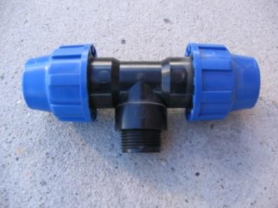
KPE gyorskötő "T" idom tok-külsőmenet-tok 20x1/2"x20 | 311.81 | 396
KPE gyorskötő "T" idom tok-külsőmenet-tok 25x3/4"x25 | 429.13 | 545
KPE gyorskötő "T" idom tok-külsőmenet-tok 32x1"x32 | 571.65 | 726
KPE gyorskötő "T" idom tok-külsőmenet-tok 40x5/4"x40 | 1105.51 | 1404
KPE gyorskötő "T" idom tok-külsőmenet-tok 50x6/4"x50 | 1430.7 | 1817
KPE gyorskötő "T" idom tok-külsőmenet-tok 63x2"x63 | 2924.4 | 3714
KPE gyorskötő "T" idom tok-külsőmenet-tok 90x3"x90 | 5354.33 | 6800
KPE gyorskötő "T" idom tok-külsőmenet-tok 110x4"x110 | 10139.37 | 12877

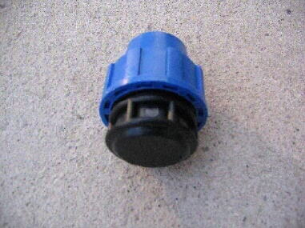
KPE gyorskötő végzáró 20 | 195.27 | 248
KPE gyorskötő végzáró 25 | 240.15 | 305
KPE gyorskötő végzáró 32 | 311.81 | 396
KPE gyorskötő végzáró 40 | 468.5 | 595
KPE gyorskötő végzáró 50 | 741.73 | 942
KPE gyorskötő végzáró 63 | 1040.15 | 1321
KPE gyorskötő végzáró 90 | 3704.72 | 4705
KPE gyorskötő végzáró 110 | 6110.23 | 7760

